语法
返回HTML代码：
HttpUtility.HtmlEncode( "Hello " + name + ", ID: " + ID);

使用此 ViewBag 的方法，你可以轻松地其他参数之间传递您的视图模板和布局文件。
@{
ViewBag.Title = "Index11";
}
如果你没有看到这些变化，可能是浏览器缓存了之前的内容，在浏览器中按 CTRL+F5 强制从刷新页面

使用视图模型来传递数据。使用视图模型传递数据比用 ViewBag 要好得多。

@model MvcMovie.Models.Movie
@model 指令允许使用强类型 Model 对象访问从 Controller 传递给 View 的电 影对象（注意，此时的 Model 对象是 Movie 类型） 。

检查 Index.cshtml 模板和 MoviesController .cs 文件的 Index 方法， 程序先创建好一个电影模型的列表对象，然后将创建好的列表对象通过 View 方法传递给视图：
public ActionResult Index()
{
return View(db.Movies.ToList());
}

Visual Studio 自动在 Index.cshtml 文件顶部添加了 @model 语句：
@model IEnumerable<WebMVC.Models.Movie>
@model 指令允许使用强类型 Model 对象访问从 Controller 传递给 View 的电影列表对象（注意，此时的 Model 对象是 IEnumerable<Movie> 类型）

Entity Framework Code First 检查连接字符串使用的数据库是否存在，如果不存在，则会自动创建数据库文件。

@Html.ActionLink( "Edit Movie" , "Edit" , new { id=item.ID })
Html 对象是 System.Web.Mvc.WebViewPage 基类中的一个属性， ActionLink 方法使动态生成 控制器中方法的 HTML 超链接更为简单。
ActionLink 方法的第一个参数是要显示的链接文字（例如 <a>Edit Me</a> ） ；第二个参数是要调用的控制器方法（在这里是 Edit 方法） ；
最后一个参数是生成路由数据用的匿名对象（在这里是 id ，值为 1 ） 。

注意第二个 Edit 方法，它被 HttpPost 特性修饰（代码中黄色背景标注） ，这个特性
指定只有 POST 请求才能调用这个重载的 Edit 方法。我们可以为第一个 Edit 方法添加
HttpGet 特性，但这不是必须的，因为它是默认值（我们将未标记的方法认定为 HttpGet
方法） 。第二个 Edit 方法还有一个 ValidateAntiForgeryToken 特性， 这个特性用来阻止
伪造的请求， 它和视图（ Views\Movies\Edit.cshtml ） 中的 @Html.AntiForgeryToken()
是成对出现的。
@Html.AntiForgeryToken() 生成一个表单防伪标记，必须与 MoviesController
中的 Edit 方法匹配。

支架生成的代码使用了很多精简 HTML 标记的帮助方法， Html.LabelFor 方法用来显
示字段名 ( "Title", "ReleaseDate", "Genre", 和 "Price") ， Html.EditorFor 方法生成
一个 HTML <input> 元素， Html.ValidationMessageFor 方法结合属性显示一些验证
信息。

所有处理 Get 请求的方法都有相似的模式：他们获取一个电影对象（在 Index 中是电
影列表），然后传递给 View 。Create 方法传递一个空的电影数据给视图。 使用 HTTP GET
方法修改数据存在安全风险， 也同样违背了 HTTP 最佳实践， 并且 REST 模式中明确指出，
GET 请求不应该改变应用程序的状态， 换句话说， GET 操作应该是一个安全的操作， 没有
副作用，也不会修改你的持久化数据。

Html.BeginForm 帮助方法创建一个 <form> 标签。 通过单击 “ Filter ” 按钮将表单
提交给当前的页面。

public string Category(string categoryName)
{
string message = HttpUtility.HtmlEncode("Store.Category()，CategoryName=" + categoryName);
return message;
}

HTML编码的用户输入
利用方法HttpUtility.HtmlEncode()来预处理用户输入。这样就能阻止用户用链接向视图中注入Javascript代码或HTML标记，也就可以防止XSS注入了。
例如用户访问： /Store/Category?categoryName=<script>window.location='http://www.geeksss.com'</script> ，甚至插入其他恶意Javascript等等。

像前面示例演示的那样，控制器操作感觉就像是Web浏览器直接调用控制器类中对应的操作方法。
类、操作方法和参数都被具体化为URL中的特定路径片段或查询字符串，结果就是一个返回给浏览器的字符串。
这就是进行了极大的简化，而忽略了下面这些的细节：
路由将URL映射到操作方法的具体方式；
将试图作为模板生成返回给浏览器的字符串（通常是HTML格式）；
操作很少返回原始的字符串，它通常返回合适的ActionResult类处理像HTTP状态码和调用视图模板系统这样的事项。

如果想让Index操作方法渲染一个不同的视图，可以给它提供一个不同的视图名称，代码如下所示：
1 public ActionResult Index()
2 {
3 return View("NewIndex");
4 }
这样编码后，虽然操作方法仍然在~/Views/Home目录中查找视图，但是选择的就不再是Index.cshtml了，而是NewIndex.cshtml。
然而，在其他一些应用中，我们可能需要制定完全位于不同目录结构中的视图，针对这种情况，我们可以使用带有~符号的语法来提供视图的完整路径，
1 public ActionResult Index()
2 {
3 return View("~/Views/Home/NewIndex.cshtml");
4 }
注意，为了查找视图时避开视图引擎的内部查找机制，在使用这种语法时，必须提供视图的文件扩展名（.cshtml）！

在控制器的操作方法中，可以通过向重载的View方法中传入模型的实例对象来指定模型的类型
1 public ActionResult List()
2 {
3 var categories = new List<Category>()
4 {
5 new Category(){ Title="编程语言" },
6 new Category(){ Title="图像设计" },
7 new Category(){ Title="服务器运维" },
8 new Category(){ Title="少儿动漫" },
9 new Category(){ Title="日常生活" }
10 };
11 return View(categories); // 将模型（Category的集合）传入View，用于指定视图的模型类型
12 }

下一步是告诉视图那种类型的模型正在使用@model声明。
注意这里需要输入模型类型的完全限定类型名（命名空间和类型名称全写），视图代码如下所示：
1 @model IEnumerable<BookStore.Models.Category>
2 <ul>
3 @{
4 foreach (BookStore.Models.Category item in Model)
5 {
6 <li>@item.Title</li>
7 }
8 }
9 </ul>

如果不想输入类型的完全限定名，可以使用@using关键字声明，代码如下所示：
1 @using BookStore.Models
2 @model IEnumerable<BookStore.Models.Category>
3 <ul>
4 @{
5 foreach (Category item in Model)
6 {
7 <li>@item.Title</li>
8 }
9 }
10 </ul>

对于在视图中经常使用的命名空间，一个比较好的方法就是在Views目录下的Web.config文件中统一声明，如下所示：
<system.web.webPages.razor>
<host factoryType="System.Web.Mvc.MvcWebRazorHostFactory, System.Web.Mvc, Version=5.2.3.0, Culture=neutral, PublicKeyToken=31BF3856AD364E35" />
<pages pageBaseType="System.Web.Mvc.WebViewPage">
<namespaces>
<add namespace="System.Web.Mvc" />
<add namespace="System.Web.Mvc.Ajax" />
<add namespace="System.Web.Mvc.Html" />
<add namespace="System.Web.Optimization"/>
<add namespace="System.Web.Routing" />

<!-- 添加常用命名空间 -->
<add namespace="BookStore" />
<add namespace="BookStore.Models"/>
</namespaces>
</pages>
</system.web.webPages.razor>

ViewData和ViewBag
虽然，深究到底该如何选择哪种语法格式并没有什么技术含量，就像闲的蛋疼，但是之间的差异多多少少我们还是需要了解的。

很明显的一个差异就是只有当要访问的关键字是一个有效的C#标识符时，才能使用ViewBag。
例如， ViewData["Zhang DeLong"] ，那么这时如果使用ViewBag。。。怎么写？其中可是有空格的，那么这种写法根本无法通过编译： ViewBag.Zhang DeLong 。

另一个需要知道的重要差异是，动态值不能作为一个参数传递给扩展方法，因为C#编译器为了选择正确的扩展方法，在编译时必须知道每一个参数的真正类型。如果其中一个参数是动态的，那么久不会通过编译、
例如，这行代码就会编译失败： @Html.TextBox("Username",ViewBag.Username) 。
要使这行代码通过编译有两种方法：
1. 改为使用ViewData： @Html.TextBox("Username", ViewData["Username"]) ；
2. 使用类型转换，例如： @Html.TextBox("Username", (string)ViewBag.Username) 。
如刚才我们说的，ViewDataDictionary是一个特殊的字典类，而且不只是一个通用的Dictionary。原因之一在于，它有一个额外的Model属性，允许向视图提供一个具体的模型对象。
因为ViewData中只能有一个模型对象，所以使用ViewDataDictionary向视图传递具体的类型十分方便。
这样一来，视图就可以制定它希望哪个类型作为模型对象，从而让我们能够更好的使用强类型。

可能采用的一个方法是编写自定义的视图模型类，这里的视图模型可以看成仅限于向视图提供信息的模型。
注意这里使用的术语“视图模型”不同于Model View ViewModel(MVVM)模式中的视图模型的概念，这也是我们为什么在介绍视图模型时，
使用术语“视图特定模型”的原因所在。
例如，如果需要一个购物车汇总页面，用来显示商品列表、购物车中商品的总金额以及显示给用户的消息，就可以创建ShoppingCartViewModel类，如下所示：

1 using System;
2 using System.Collections.Generic;
3 using System.Linq;
4 using System.Web;
5
6 namespace BookStore.Models
7 {
8 /// <summary>
9 /// 购物车的视图模型
10 /// </summary>
11 public class ShoppingCartViewModel
12 {
13 public IEnumerable<Book> Books { get; set; } // 图书商品
14 public decimal TotleMoney { get; set; } // 总金额
15 public string Message { get; set; } // 提示消息
16 }
17 }

购物车的视图模型类 ~/Models/ShoppingCartViewModel.cs
现在可以使用如下的@model指令，向这个模型中强制性地输入一个视图： @model ShoppingCartViewModel
这就在不需要改变Model类的情况下带来了强类型视图的益处，其中包括类型检查、智能感知以及免于转换无类型的ViewDataDictionary对象。

任何时候，Razor的@有了二义性，都可以用括号来表明你的用意~~

因为在许多情况下都需要用视图显示用户输入的内容，如博客评论或留言板等，所以总是存在潜在的跨站脚本注入攻击（XSS，详细的以后的文章将会介绍）。
值得称赞的是Razor表达式是用HTML自动编码的。
1 @{
2 string message = "<script>alert('Hacked By GuYing!');</script>";
3 }
4 <span>@message</span>
上述这段代码不会弹出一个警告对话框，而是将message变量进行HTML编码变成了：
&lt;script&gt;alert(&#39;Hacked By GuYing!&#39;);&lt;/script&gt; 。
因此上述代码的输出结果为：
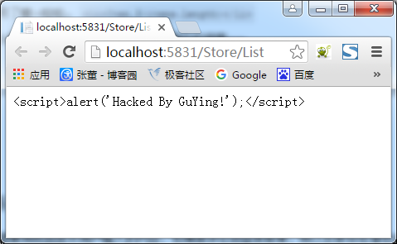

然而，如果想展示HTML代码，就返回一个System.Web.IHtmlString对象的实例，Razor并不会对它进行编码。
例如，稍后我们将要学习的所有视图辅助类都是返回这个接口的实例，因为它们想在页面上呈现HTML。

当然也可以创建一个HtmlString实例或者使用Html.Raw便捷方法：
1 @{
2 string message = "<script>alert('Hacked By GuYing!');</script>";
3 }
4 <span>@(Html.Raw(message))</span>
这样就会显示不经过HTML编码的数据：
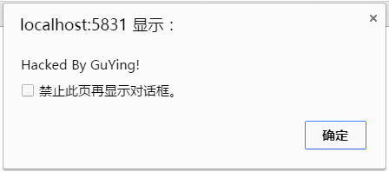

虽然这种自动的HTML编码通过对一下HTML形式显示的用户输入进行编码有效地缓和了XSS的脆弱性，但是对于在JavaScript中显示用户输入来说还是不够的。
例如：
1 <h1 id="message"></h1>
2
3 <script type="text/javascript">
4 $(function () {
5 var message = "Hello, @(ViewBag.Username)";
6 $("#message").html(message).show();
7 });
8 </script>
在这段代码中，将一个字符串赋给了JavaScript变量message，而且该字符串中包含了用户通过Razor表达式提供的用户名。

通过jQuery的HTML方法，变量message将被设置为一个ID属性值为“message”的DOM元素。
尽管在message字符串中对用户进行了HTML编码，但是仍然具有潜在的XSS脆弱性。
例如，如果用户提供一下的字符串作为用户名，HTML将被设置为一个脚本标签：
1 \x3cscript\x3e%20alert(\x27XSS!\x27)%20\x3c/script\x3e
当在JavaScript中将用户名提供的值赋给变量时，要使用JavaScript字符串编码而不仅仅是HTML编码，记住这一点是很重要的。
也就是要使用@Ajax.JavaScriptStringEncode方法对用户输入进行编码。

下面是使用了这个方法的相同代码，这样就可以有效地避免XSS攻击：
1 <h1 id="message"></h1>
2
3 <script type="text/javascript">
4 $(function () {
5 var message = "Hello, @(Ajax.JavaScriptStringEncode(ViewBag.Username))";
6 $("#message").html(message).show();
7 });
8 </script>

注意：
理解HTML和JavaScript编码的安全隐患是很重要的。不正确的编码会使网站和用户存在危险境地。
这些内容咱们后面涉及到了再细谈吧。

代码块除了需要@符号分割之外还需要使用花括号。下面是一个多行代码块的例子：
1 @{
2 string s = "Welcome to my Blog!";
3 ViewBag.Title = "Index";
4 }

另一个例子是当调用没有返回值的方法（也就是返回类型为void）时：
1 @{Html.RenderPartial("SomePartial");}

注意代码块中的语句（比如foreach循环和if代码块中的语句）是不需要使用花括号的，因为Razor引擎是理解这些C#关键字的专门知识的。 这就是咱们.NET的强大。

Razor语法示例
本节通过示例来说明常见用途下的Razor语法。

1. 隐式代码表达式

之前说到，代码表达式将被计算 并将值写入到响应中，这就是在视图中显示值的一般原理。
<span>@model.Message</span>
Razor中的隐式代码表达式总是采用HTML编码方式。

2. 显式代码表达式

代码表达式的值将被计算并写入到响应中，这就是在视图中显示值的一般原理。
<span>1+2 = @(1+2)</span>

3. 无编码代码表达式

有些情况下，需要显式地渲染一些不应该采用HTML编码的值，这时可以采用@Html.Raw()方法来保证该值不被编码。
<span>@(Html.Raw(model.Message))</span>

4. 代码块

不像代码表达式那样，先求得表达式的值，然后再输出到响应，代码块是简单地执行代码部分。
这一点对于声明以后要使用到的变量是有帮助的。
1 @{
2 int x = 123;
3 string y = "Welcome to My Blog.";
4 }

5. 文本和标记相结合

这个例子显示了再Razor中混用文本和标记的概念，具体如下：
1 @foreach(var item in items){
2 <span>Item @(item.Name).</span>
3 }

6. 混合代码和纯文本

Razor查找标签的开始位置以确定何时将代码转换为标记。
然而，有时可能想在一个代码块之后立即输出纯文本。
例如，在下面的这个例子中就是展示如何在一个条件语句块中显示纯文本：

1 @if(showMessage){
2 <text>Welcome to my Blog!</text>
3 }

或：
1 @if(showMessage){ @:Welcome to my Blog!
2 }
注意Razor可以采用两种不同的方式来混合代码和纯文本。

第一种方式是使用<text>标签没这样只是把标签内容写入到响应中，而标签本身则不写入。
这种方式的优点是它具有逻辑意义，如果想转回标记，只需要使用一个标签就行了。

第二种方式是使用一个特殊的语法，来实现从代码到纯文本的转换，但是这种方法每次只能作用于一行文本。

7. 转移代码分隔符

本篇之前说到，可以用“@@”来编码“@”以达到显示“@”的目的。
此外，始终都可以选择使用HTML编码来实现：
Razor：
My Email is 778078163&#64;qq.com.
或：
My Email is 778078163@@qq.com.

8. 服务器端的注释

Razor为注释一块代码和标记提供了美观的语法：
1 @*
2 Welcome to my Blog!
3 @if(showMessage){
4 <h1>@ViewBag.Message</h1>
5 }
6 *@

9. 调用泛型方法

这与显式代码表达式相比基本上没有什么不同。即便如此，在试图调用泛型方法时仍有很多困惑。
困惑的原因主要在于调用泛型方法的代码包含尖括号。

尖括号会导致Razor转回标记，除非整个表达式用圆括号括起来。Razor和Web Forms中的泛型使用对比如下：
@(Html.SomeMethod<AType>())

布局
Razor的布局有助于使应用程序中的多个视图保持一致的外观。
如果熟悉Web Forms的话，其中母版页和布局的作用是相同的，但是布局提供了更加简洁的语法和更大的灵活性。
可使用布局为网站定义公共模板（或只是其中的一部分）。公共模板包含一个或多个占位符，应用程序中的其他视图为它（占位符）提供显示的具体内容。
从某些角度来看，布局很像视图的抽象基类。视图中的定义就类似于重写基类中的定义。
下面来看一个非常简单地布局。这里称这个布局文件为SiteLayout.cshtml：
1 <!DOCTYPE html>
2 <html>
3 <head>
4 <title>@ViewBag.Title</title>
5 </head>
6 <body>
7 <h1>@ViewBag.Title</h1>
8 <div id="main-content">@RenderBody()</div>
9 </body>
10 </html>
它看起来像一个标准的Razor视图，但需要注意的是在视图中有一个@RenderBody()调用。

这是一个占位符，用来标记使用这个布局的视图将渲染它们的主要内容的位置。
多个Razor视图现在可以利用这个布局来显示一致的外观。

接下来看一个使用这个布局的例子Index.cshtml：
@{
Layout = "~/Views/Shared/SiteLayout.cshtml";
ViewBag.Title = "Index Page";
}
<p>Welcome to my Blog!</p>
上面这个视图通过Layout属性来指定布局。

当渲染这个视图时，它的HTML内容将被放在SiteLayout.cshtml中的id属性值为“main-content”的DIV元素中，最后生成HTML标记如下所示：
1 <!DOCTYPE html>
2 <html>
3 <head>
4 <title>Index Page</title>
5 </head>
6 <body>
7 <h1>Index Page</h1>
8 <div id="main-content"><p>Welcome to my Blog!</p></div>
9 </body>
10 </html>
注意视图内容，其中标题和h1标记内容都是由视图Index.cshtml提供的。
除此之外的所有其他内容都是由布局SiteLayout.cshtml提供的。
布局可能有多个节点。例如，下面示例在前面的布局SiteLayout.cshtml的基础上添加一个页脚节点：
1 <!DOCTYPE html>
2 <html>
3 <head>
4 <title>@ViewBag.Title</title>
5 </head>
6 <body>
7 <h1>@ViewBag.Title</h1>
8 <div id="main-content">@RenderBody()</div>
9 <footer>@RenderSection("Footer")</footer>
10 </body>
11 </html>
在不做任何改变的情况下再次运行前面的视图，将会抛出一个异常，提示Index.cshtml视图页面没有定义Footer节点。
默认情况下，视图必须为布局中定义每一个节点提供相应的内容。
这是更改之后的Index.cshtml视图，如下所示：
1 @{
2 Layout = "~/Views/Shared/SiteLayout.cshtml";
3 ViewBag.Title = "Index Page";
4 }
5 <p>Welcome to my Blog!</p>
6 @section Footer{
7 CopyRight &copy; 张董丶
8 }
@section语法为布局中定义的一个节点指定了内容。

刚才指出：默认情况下，视图必须为布局中定义的每一个节点提供内容。
那么当向一个布局视图中要添加一个新节点时，难道已经创建好的每一个视图页面都无法正常运行吗？（因为没有@section实现）

然而@RenderSection()方法有一个重载版本，允许指定不需要的节点。可以给required参数传递一个bool类型的值来标记当前节点是否可选：
<footer>@RenderSection("Footer", required:false)</footer>

换一个角度看，加了required的节点定义，很像基类中的virtual虚方法。子类可以实现也可以不实现。
而不添加required节点，很像基类的abstract抽象方法。子类必须具有具体的实现。

既然加了required的节点相当于virtual虚方法，那么如果视图没有提供该节点内容，布局页是不是也能提供默认实现呢？具体实现如下：
1 @if(IsSectionDefined("Footer"))
2 {
3 RenderSection("Footer");
4 }
5 else
6 {
7 <span>This is default 'Footer' content!</span>
8 }

后面我们会介绍Razor语法的一个高级特性，称为模板Razor委托，利用它可以实现一个更好的方法来解决这个问题。

ViewStart
在前面的例子中，每一个视图都是使用Layout属性来指定它的布局。
如果多个视图使用同一个布局，就会产生冗余，并且很难维护。
_ViewStart.cshtml页面可以用来消除这种冗余，这个文件中的代码先于同目录下任何视图代码的执行。
这个文件也可以递归应用到子目录下的任何视图。
当创建一个默认的ASP.NET MVC项目时，你将会注意到在Views目录下会自动添加一个_ViewStart.cshtml文件，它指定了一个默认布局：
1 @{
2 Layout = "~/Views/Shared/_Layout.cshtml";
3 }

以为这个代码先于任何视图运行，所以一个视图可以重写Layout属性的默认值，从而重新选择一个不同的布局。

如果一组视图拥有共同的设置，那么_ViewStart.cshtml文件就有了用武之地，因为我们可以在它里面对共同的视图配置进行统一设置。
如果有视图需要覆盖统一的设置，我们只需要修改对应的属性值即可。

9.指定部分视图

除了返回视图之外，控制器中的操作方法也可以通过PartialView方法以PartialViewResult的形式返回部分视图。

下面是一个例子：
1 public class HomeController : Controller{
2 public ActionResult Message(){
3 ViewBag.Message = "Welcome to my Blog!";
4 return PartialView();
5 }
6 }
这种情形下，渲染的视图Message.cshtml，但是如果布局是由_ViewStart.cshtml页面指定（而不是直接在视图中）的，将无法渲染布局。

除了不能指定布局之外，部分视图看起来和正常视图没有分别，下面是部分视图Message.cshtml的代码：
1 <h2>@ViewBag.Message</h2>

在使用Ajax技术进行部分更新时，部分视图是很有用的。

下面展示了一个非常简单的例子，使用jQueyr将一个部分视图的内容加载到一个使用了Ajax调用的当前视图中：
1 <div id="result"></div>
2
3 @section Scripts {
4 <script>
5 $(function(){
6 $("#result").load("/home/message");
7 });
8 </script>
9 }

前面的代码使用jQuery的load方法想Message操作方法发送一个Ajax请求，而后使用请求的结果更新id属性值为result的DIV元素。

目录
使用VS2022创建【ASP.NET Core Web应用(模型-视图-控制器)】工程后产生的文件结构：

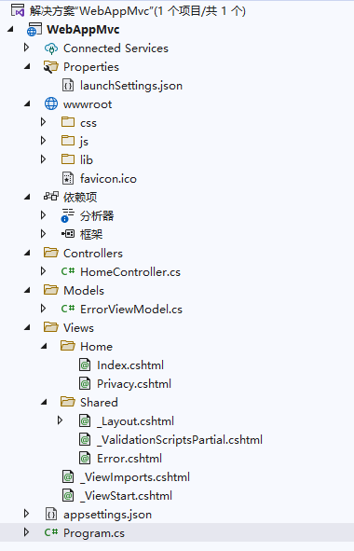

创建一个MVC工程后会自动产生以下文件结构：
序号 | 一级目录 | 子目录 | 文件名 | 功能描述 | 相关类 | 备注
1 | App_Data |  |  |  |  | 数据库文件目录
2 | App_Start |  |  |  |  | 应用程序启动目录
 |  |  | BaseViewEngine | 基本视图引擎，继承于RazorViewEngine。
3 |  |  | BundleConfig | 注册JaveScript脚本包、CSS样式包。
4 |  |  | FilterConfig.cs | 全局筛选器
5 |  |  | IdentityConfig.cs | 应用程序用户管理器、登录管理器、发送电子邮件、SMS 服务可发送短信等
6 |  |  | RouteConfig.cs | 路由配置文件
7 |  |  | Startup.Auth.cs | 配置身份验证
8 | Content |  |  |  |  | CSS样式目录
9 |  |  | bootstrap.css
10 |  |  | bootstrap.min.css
11 |  |  | Site.css
12 | Controllers |  |  |  |  | 控制器目录
13 |  |  | AccountController.cs
14 |  |  | HomeController.cs
15 |  |  | ManageController.cs
16 | fonts |  |  |  |  | 字体
17 |  |  | glyphicons-halflings-regular.eot
18 |  |  | glyphicons-halflings-regular.svg
19 |  |  | glyphicons-halflings-regular.ttf
20 |  |  | glyphicons-halflings-regular.woff
21 | Models |  |  |  |  | 实体
22 |  |  | AccountViewModels.cs
23 |  |  | IdentityModels.cs
24 |  |  | ManageViewModels.cs
25 | Scripts |  |  |  |  | 脚本
26 |  |  | bootstrap.js
27 |  |  | bootstrap.min.js
28 |  |  | jquery-1.10.2.intellisense.js
29 |  |  | jquery-1.10.2.js
30 |  |  | jquery-1.10.2.min.js
31 |  |  | jquery-1.10.2.min.map
32 |  |  | jquery.validate-vsdoc.js
33 |  |  | jquery.validate.js
34 |  |  | jquery.validate.min.js
35 |  |  | jquery.validate.unobtrusive.js
36 |  |  | jquery.validate.unobtrusive.min.js
37 |  |  | modernizr-2.6.2.js
38 |  |  | respond.js
39 |  |  | respond.min.js
40 |  |  | _references.js
41 | Views |  |  |  |  | 视图根目录
42 |  |  | Web.config
43 |  |  | _ViewStart.cshtml | 默认创建的视图母模设置
44 |  | Account |  |  |  | 账号视图目录
45 |  |  | ConfirmEmail.cshtml
46 |  |  | ExternalLoginConfirmation.cshtml
47 |  |  | ExternalLoginFailure.cshtml
48 |  |  | ForgotPassword.cshtml
49 |  |  | ForgotPasswordConfirmation.cshtml
50 |  |  | Login.cshtml
51 |  |  | Register.cshtml
52 |  |  | ResetPassword.cshtml
53 |  |  | ResetPasswordConfirmation.cshtml
54 |  |  | SendCode.cshtml
55 |  |  | VerifyCode.cshtml
56 |  |  | _ExternalLoginsListPartial.cshtml
57 |  | Home |  |  |  | 主页视图目录
58 |  |  | Home\About.cshtml
59 |  |  | Home\Contact.cshtml
60 |  |  | Home\Index.cshtml
61 |  | Manage |  |  |  | 管理视图目录
62 |  |  | AddPhoneNumber.cshtml
63 |  |  | ChangePassword.cshtml
64 |  |  | Index.cshtml
65 |  |  | ManageLogins.cshtml
66 |  |  | SetPassword.cshtml
67 |  |  | VerifyPhoneNumber.cshtml
68 |  | Shared |  |  |  | 共享视图目录
69 |  |  | Error.cshtml
70 |  |  | Lockout.cshtml
71 |  |  | _Layout.cshtml
72 |  |  | _LoginPartial.cshtml
73 | favicon.ico
74 | Global.asax
75 | Global.asax.cs
76 | packages.config
77 | Project_Readme.html
78 | Startup.cs
79 | Web.config

示例
SQLite与EF6的工程示例：
 | 1、使用VS2013创建MVC的Web工程。
 | 2、安装System.Data.SQLite.EF6相关的两个包，见附件。
 | 安装完成后，会在web.config中增加相关配置。但还缺少一个，需要手工加上。
 | 3、安装SQLite：需要从SQLite的网站上下载.net Framework对应版本的DLL。
 | 装完之后，找到相应目录，将几个重要的DLL拷到bin目录下。
 |  | System.Data.SQLite.dll
 |  | System.Data.SQLite.Linq.dll

 | 4、使用SQLite数据库的可视化工具或自己写的工程，创建数据库文件和表，并将其放到App_Data目录下。
 | 5、修改Web配置，增加这个数据库连接。

 | 6、在工程中增加Model，使用该连接创建数据库上下文。
 |  | 这样就跟数据库关联起来了。
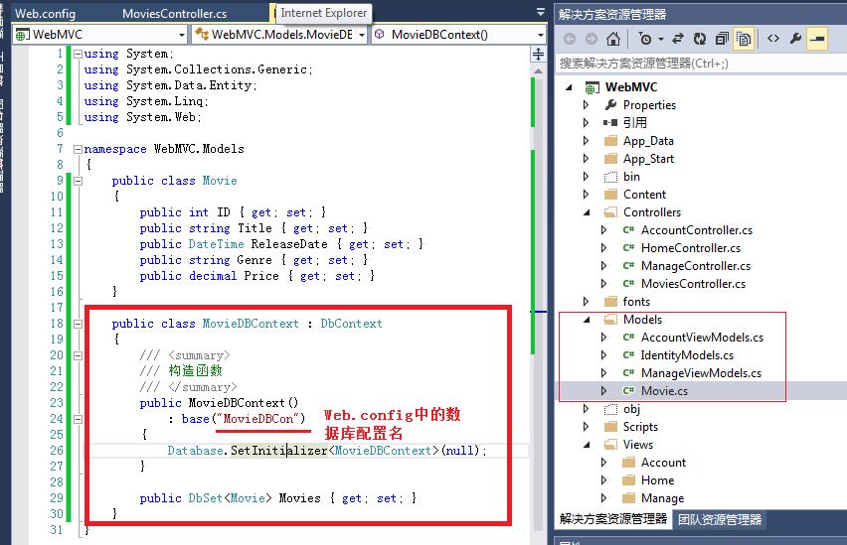

 | 7、创建Controller：
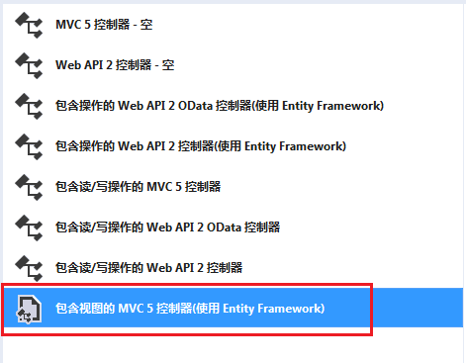

 | 8、先在【数据上下文类】中选择MovieDBContext，再在【模型类】中选Movie。确认视图三个都勾上，控制器名称默认就行。

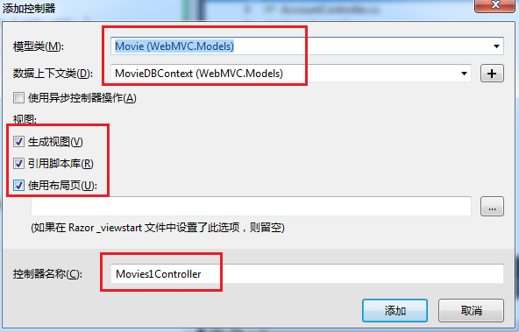

 | 9、点【添加】，将自动添加控制器和视图（含增删改查的方法）。
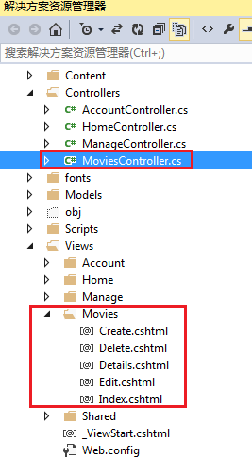

 | MovieController的代码：
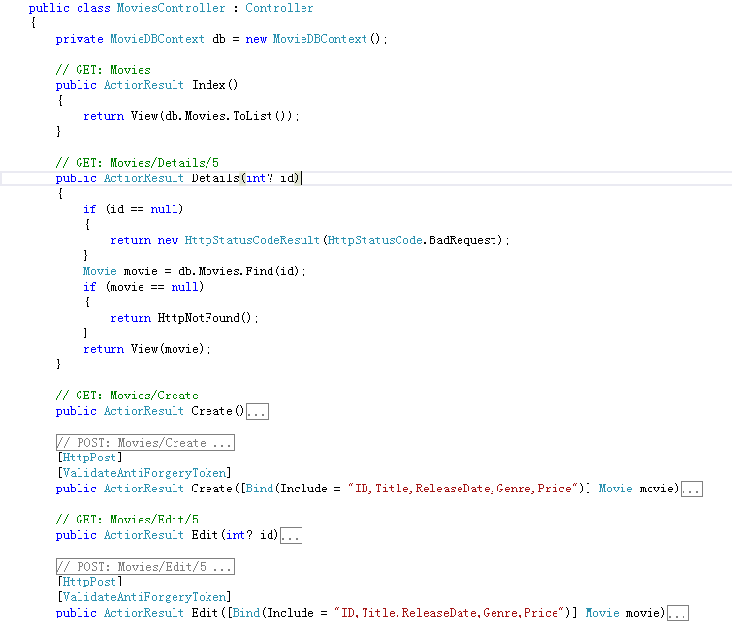

Asp.net mvc 多层级 Controller Views 目录实现

 | 1，我们的目标：先看目录结构图
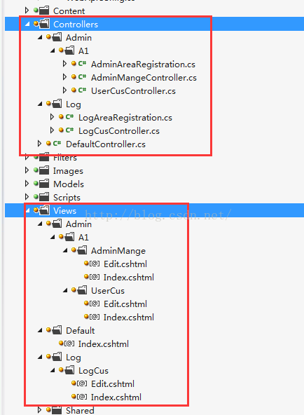

 | 默认在mvc 目录结构上，都是2层，当要做一个大的项目时，肯定不行。于是有了Area的功能，但是Area的结构里又包含了 一个完整 controlller ,views ,model ，很是烦人，
 | 我们的正式项目，肯定是要将Controllers ，models，分到另外的工程里的，views 保留在 web项目里。在各自的项目里，按功能块用文件夹进行划分。

 | 2，利用Area的原理。先新建一个 Area ，取名 Admin，观察它下面的 AdminAreaRegistration.cs 文件的内容，用来注册区域路由的。其他的不用管，看着都烦。
 | <p> public class AdminAreaRegistration : AreaRegistration
 | {
 | public override string AreaName
 | {
 | get
 | {
 | return "Admin";
 | }
 | }</p><p> public override void RegisterArea(AreaRegistrationContext context)
 | {
 | context.MapRoute(
 | "Admin_default",
 | "Admin/{controller}/{action}/{id}",
 | new { action = "Index", id = UrlParameter.Optional }
 | );
 | }
 | }</p>

 | 这个类，是在 Global.asax 文件中被调用的，（原理之类的，这里一律不讲，我也讲不好。一切都是实现）
 | 有一句： AreaRegistration.RegisterAllAreas();
 | 既然这么注册区域了，我们自己写一些 ***AreaRegistration 放在Controller 目录里面。（或者把Area里的 AdminAreaRegistration.cs 拷贝走）具体位置
 | 和自己的文件夹一致就行了，AreaRegistration.RegisterAllAreas() 并没有要求位置，他只管找程序集里的 AreaRegistration。那么我们就不需要那个讨厌的Area 文件夹了，
 | 而是把Area 里的 Controllers ，models，views 分别拖到各自的工程里/或文件里。
 | 唯一有用的AdminAreaRegistration.cs 文件被拿走之后，直接删了Area文件夹及里面的内容。

 | 2，目录组织好，之后，再增加一个自定义的试图 规则：
 | public class MyCustomerRazorViewEngine : RazorViewEngine
 | {
 | public MyCustomerRazorViewEngine()
 | : base()
 | {
 | //Area视图路径其中{2},{1},{0}分别代表Area名，Controller名，Action名
 | AreaViewLocationFormats = new[] { "~/Views/{2}/{1}/{0}.cshtml", "~/Views/Shared/{0}.cshtml" };
 | //Area模版路径
 | AreaMasterLocationFormats = new[] { "~/Views/Shared/{0}.cshtml" };
 | //Area的分部视图路径
 | AreaPartialViewLocationFormats = new[] { "~/Views/{2}/{1}/{0}.cshtml", "~/Views/Shared/{0}.cshtml" };
 | //主视图路径
 | ViewLocationFormats = new[] { "~/Views/{1}/{0}.cshtml", "~/Views/Shared/{0}.cshtml" };
 | //主模版路径
 | MasterLocationFormats = new[] { "~/Views/Shared/{0}.cshtml" };
 | //主分部视图路径
 | PartialViewLocationFormats = new[] { "~/Views/{1}/{0}.cshtml", "~/Views/Shared/{0}.cshtml" };
 | }

 | protected override IView CreatePartialView(ControllerContext controllerContext, string partialPath)
 | {
 | return base.CreatePartialView(controllerContext, partialPath);
 | }

 | protected override IView CreateView(ControllerContext controllerContext, string viewPath, string masterPath)
 | {
 | return base.CreateView(controllerContext, viewPath, masterPath);
 | }

 | protected override bool FileExists(ControllerContext controllerContext, string virtualPath)
 | {
 | return base.FileExists(controllerContext, virtualPath);
 | }
 | }

 | Gloabel 文件里，需要调用该规则：
 | public class MvcApplication : System.Web.HttpApplication
 | {
 | protected void Application_Start()
 | {
 | AreaRegistration.RegisterAllAreas();

 | <span style="color:#ff0000;">//注册自定义视图
 | </span>
 | <span style="color:#ff0000;"> ViewEngines.Engines.Clear();
 | ViewEngines.Engines.Add(new MyCustomerRazorViewEngine());
 | </span>
 | WebApiConfig.Register(GlobalConfiguration.Configuration);
 | FilterConfig.RegisterGlobalFilters(GlobalFilters.Filters);
 | RouteConfig.RegisterRoutes(RouteTable.Routes);

 | //BundleTable.EnableOptimizations = true;

 | BundleConfig.RegisterBundles(BundleTable.Bundles);
 | AuthConfig.RegisterAuth();
 | }
 | }

 | 3，默认的 _Layout.cshtml 文件里的连接，我改成了自己的：
 | <nav>
 | <ul id="menu">
 | <li><a href="/Admin/A1/AdminMange/index">AdminMange</a></li>
 | <li><a href="/Admin/A1/UserCus/index">UserCus</a></li>
 | <li><a href="/Log/LogCus/index">LogCus</a></li>
 | <li><a href="/Default/index">Default</a></li>
 | </ul>
 | </nav>
 | @Html.ActionLink 的方式，我玩的不好，生成的路径感觉不对，所以还是直接手写。其实都一样。@Html.ActionLink 其实也是写死的。本人没觉得哪好的。

 | 4，代码使用方式，为了减少体积，没有 packages 文件夹，请用vs 2012 新建一个 mvc 项目后，将 MvcBundle.csproj 添加到解决方案里去 编译，运行。

包管理
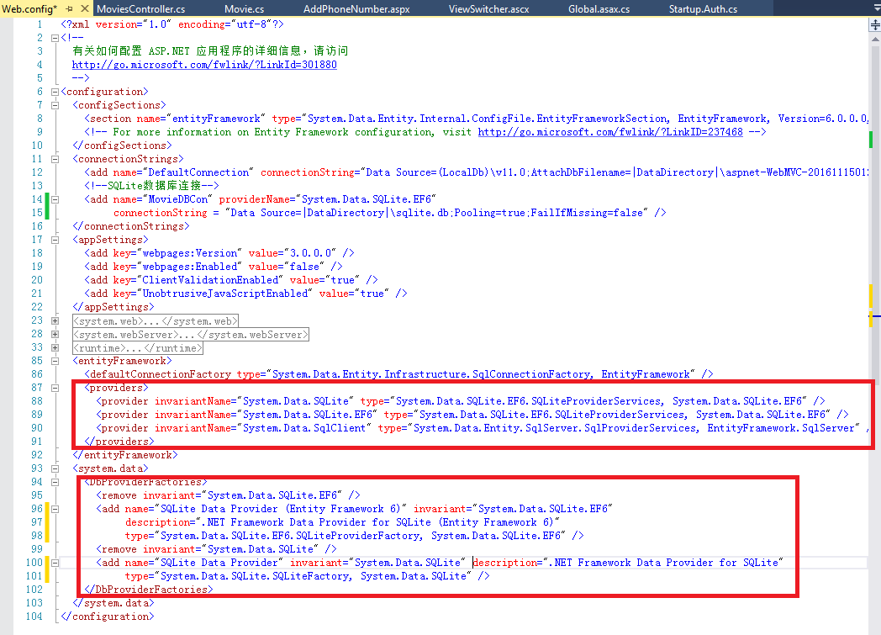
安装Nuget程序包：
 | 1、右击工程引用，选“安装Nuget程序包”。
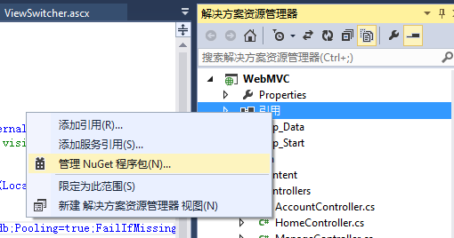

 | 2、【联机】中搜索“System.Data.SQLite.EF”。选择两个包来安装：
 |  | System.Data.SQLite.EF6
 |  | System.Data.SQLite.EF6.Migrations
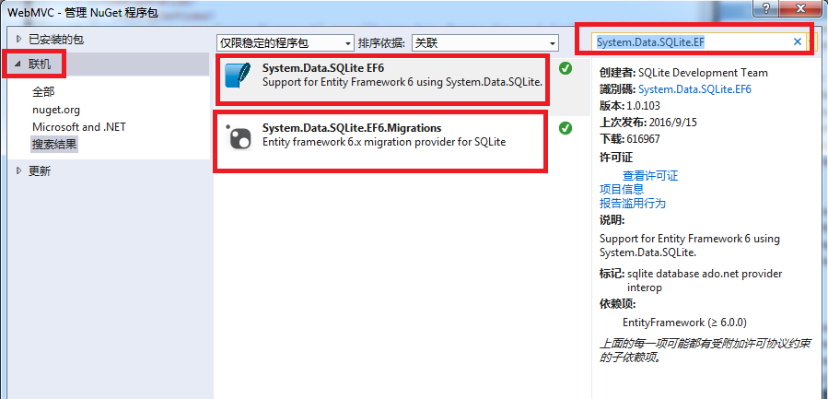

 | 3、安装好上述两个包后，web.config会加上相应内容。
 | 但还缺少一个，需要手工加上。

用户类
特别重要的几个类：

ApplicationDbContext类。就是继承字自ef的DbContext，EF codefirst的必备。
UserStore类。封装了数据库访问一系列方法，通过DbContext操作数据库。类似三层架构中的数据访问层。
UserManager类。用户管理的类，封装了用户、角色、Claim等一系列的方法，通过UserStore类与数据库交互。类似三层的业务逻辑层。
AuthenticationManager类。Owin的一些东西，包含了用户登录、注销、验证等一些方法。
ApplicationUser。用户模型。继承自IdentityUser，可以自行扩展属性。

一、设置ApplicationDbContext类
public class ApplicationDbContext : IdentityDbContext<ApplicationUser>
{
public ApplicationDbContext()
: base("DefaultConnection")
{
}
}
这个类继承自IdentityDbContext类，ApplicationUser是用户模型。
这里要设置的就是base("DefaultConnection")。数据库的链接字符串。在web.config的connectionStrings节设置。

我们再分析IdentityDbContext类的元数据。
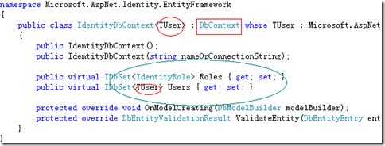

可以看出它继承自DbContext。共再数据库创建两个表，Users根据传输的用户模型来创建。角色表 Roles表根据IdentityRole
来创建（这个类只有两个属性ID和name）看以看出这里角色的字段是不能扩展的。
二、扩展用户模型（ApplicationUser）

当然不扩展可以直接用，当预设不满足要求时就可以自行扩展字段。首先看下代码
// You can add profile data for the user by adding more properties to your ApplicationUser class, please visit http://go.microsoft.com/fwlink/?LinkID=317594 to learn more.
public class ApplicationUser : IdentityUser
{
}
是个继承自IdentityUser的空类，需要扩展的字段直接写这就行，如果扩展个年龄（Age）

// You can add profile data for the user by adding more properties to your ApplicationUser class, please visit http://go.microsoft.com/fwlink/?LinkID=317594 to learn more.
public class ApplicationUser : IdentityUser
{
public int Age { get; set; }
}

我们看下其继承的IdentityUser类，这里面都是一些预知的属性。IUser是一个接口只有ID和username两个属性。
public class IdentityUser : IUser
{
public IdentityUser();
public IdentityUser(string userName);

public virtual ICollection<IdentityUserClaim> Claims { get; }
public virtual string Id { get; set; }
public virtual ICollection<IdentityUserLogin> Logins { get; }
public virtual string PasswordHash { get; set; }
public virtual ICollection<IdentityUserRole> Roles { get; }
public virtual string SecurityStamp { get; set; }
public virtual string UserName { get; set; }
}

三、利用UserManager，AuthenticationManager进行用户相关操作

这一步就可直接在控制器中写代码了。我们先看下AccountController的构造函数

[Authorize]
public class AccountController : Controller
{
public AccountController()
: this(new UserManager<ApplicationUser>(new UserStore<ApplicationUser>(new ApplicationDbContext())))
{
}
}
注意，UserManager，ApplicationUser，UserStore，ApplicationDbContext。

1、看下用户注册代码

[HttpPost]
[AllowAnonymous]
[ValidateAntiForgeryToken]
public async Task<ActionResult> Register(RegisterViewModel model)
{
if (ModelState.IsValid)
{
var user = new ApplicationUser() { UserName = model.UserName };
var result = await UserManager.CreateAsync(user, model.Password);
if (result.Succeeded)
{
await SignInAsync(user, isPersistent: false);
return RedirectToAction("Index", "Home");
}
else
{
AddErrors(result);//一个循环向ModelState添加错误消息的方法
}
}

// 如果我们进行到这一步时某个地方出错，则重新显示表单
return View(model);
}

我们来看下这段代码。
public async Task<ActionResult> Register(RegisterViewModel model)这句将Register声明为异步action。
var user = new ApplicationUser() { UserName = model.UserName };这句是ApplicationUser这个创建模型类。
var result = await UserManager.CreateAsync(user, model.Password);
这句是一个异步添加用户。利用UserManager这个类的CreateAsync方法创建用户。
类元数据如下图，里面封装了各种用户操作的方法。
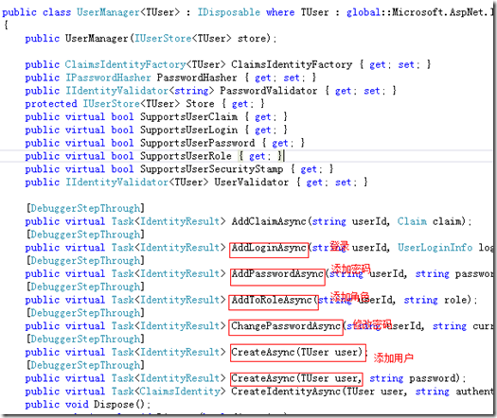

await SignInAsync(user, isPersistent: false);这句依然。这里是AccountController的一个函数，代码如下：

private async Task SignInAsync(ApplicationUser user, bool isPersistent)
{
AuthenticationManager.SignOut(DefaultAuthenticationTypes.ExternalCookie);
var identity = await UserManager.CreateIdentityAsync(user, DefaultAuthenticationTypes.ApplicationCookie);
AuthenticationManager.SignIn(new AuthenticationProperties() { IsPersistent = isPersistent }, identity);
}

可以看出利用AuthenticationManager的SignOut和SignIn进行清除cookie和登录。
[HttpPost]
[ValidateAntiForgeryToken]
public ActionResult LogOff()
{
AuthenticationManager.SignOut();
return RedirectToAction("Index", "Home");
}
使用AuthenticationManager.SignOut方法。这是类似于 WebFor中的FormsAuthentication所使用的FormsAuthentication.SignOut方法。

3、再看登录代码
[HttpPost]
[AllowAnonymous]
[ValidateAntiForgeryToken]
public async Task<ActionResult> Login(LoginViewModel model, string returnUrl)
{
if (ModelState.IsValid)
{
var user = await UserManager.FindAsync(model.UserName, model.Password);
if (user != null)
{
await SignInAsync(user, model.RememberMe);
return RedirectToLocal(returnUrl);
}
else
{
ModelState.AddModelError("", "Invalid username or password.");
}
}

// 如果我们进行到这一步时某个地方出错，则重新显示表单
return View(model);
}

代码比较类似，用UserManager的FindAsync查找用户，成功又有是用调用SignInAsync方法进行登录（方法内部是用AuthenticationManager的SignIn进行登录）

四、总结

这里用到的是ApplicationDbContext、UserStore、UserManager、AuthenticationManager、ApplicationUser这5个类。其中ApplicationDbContext需要设置连接字符串，
ApplicationUser可以扩展用户字段，UserStore、UserManager、AuthenticationManager这三个类都封装好的类直接拿来用就行，关键是要理解方法和属性的含义、清楚其用途。
五、问题及思考

依靠[Authorize]应该是用来验证用户是否登录的，直接用来进行权限管理（控制器上写[Authorize(Roles="管理员")]）是不是太僵化了？
Claims这是东西什么东西，从来没用过，是否与权限有关？

